TDSheet

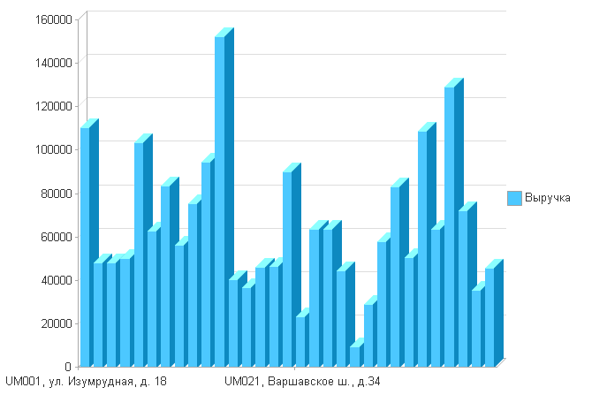
Аптека |  | 12.02.2018
UM001, ул. Изумрудная, д. 18 | Выручка | 110480.08
 | Наценка | 21.15
 | Кол во чеков | 171
 | Сумма скидки | 1905.05
UM002, ул. Остоженка, д.40/1 | Выручка | 48095.00
 | Наценка | 46.23
 | Кол во чеков | 34
 | Сумма скидки | 212.00
UM004, Мичуринский пр-т, д. 27 | Выручка | 48103.34
 | Наценка | 54.49
 | Кол во чеков | 61
 | Сумма скидки | 369.25
UM005, ул. Красного Маяка, д. 4к1 | Выручка | 50083.53
 | Наценка | 24.80
 | Кол во чеков | 77
 | Сумма скидки | 654.45
UM007, Самарканский б-р, д. 18/26 | Выручка | 103235.15
 | Наценка | 25.04
 | Кол во чеков | 186
 | Сумма скидки | 2617.95
UM008, ул. Ф. Полетаева, д. 40 | Выручка | 62886.07
 | Наценка | 22.88
 | Кол во чеков | 144
 | Сумма скидки | 1148.40
UM009, ул. Пречистенка, д. 25 | Выручка | 83509.45
 | Наценка | 60.49
 | Кол во чеков | 58
 | Сумма скидки | 870.55
UM010, ул. Малая Дмитровка, д. 15 | Выручка | 56280.50
 | Наценка | 54.55
 | Кол во чеков | 26
 | Сумма скидки | 1277.05
UM011, г. Щербинка, ул. Барышевская роща, д.10 | Выручка | 75241.26
 | Наценка | 27.06
 | Кол во чеков | 159
 | Сумма скидки | 1084.90
UM012, пос. Коммунарка, ул. Липовый парк, д. 4к1 | Выручка | 94503.28
 | Наценка | 23.90
 | Кол во чеков | 189
 | Сумма скидки | 1280.55
UM013,ул. Челябинская, д. 21 | Выручка | 152283.70
 | Наценка | 20.54
 | Кол во чеков | 245
 | Сумма скидки | 3457.35
UM015, ул. Тверская, д.19/31 | Выручка | 40140.20
 | Наценка | 62.34
 | Кол во чеков | 86
 | Сумма скидки | 92.30
UM016, ш. Энтузиастов, д. 22/18 | Выручка | 36555.70
 | Наценка | 18.13
 | Кол во чеков | 63
 | Сумма скидки | 379.05
UM017, ул. Люсиновская, д. 36/50 | Выручка | 46081.80
 | Наценка | 21.22
 | Кол во чеков | 67
 | Сумма скидки | 1065.00
UM018, б-р Яна Райниса, д. 8 | Выручка | 46295.57
 | Наценка | 21.35
 | Кол во чеков | 89
 | Сумма скидки | 681.40
UM019, ул.Барклая, д.12 | Выручка | 90110.20
 | Наценка | 18.57
 | Кол во чеков | 115
 | Сумма скидки | 1263.80
UM021, Варшавское ш., д.34 | Выручка | 23255.00
 | Наценка | 58.63
 | Кол во чеков | 24
 | Сумма скидки
UM022, ул. Корнейчука, д. 36 | Выручка | 63592.51
 | Наценка | 22.17
 | Кол во чеков | 137
 | Сумма скидки | 851.70
UM023, ул. Рудневка, д. 4 | Выручка | 63636.05
 | Наценка | 22.97
 | Кол во чеков | 106
 | Сумма скидки | 1829.55
UM024, Жулебинский б-р, д. 9 | Выручка | 44210.70
 | Наценка | 18.27
 | Кол во чеков | 79
 | Сумма скидки | 461.10
UM025, ул. Нижняя Красносельская, д. 45/17 | Выручка | 9500.85
 | Наценка | 41.55
 | Кол во чеков | 20
 | Сумма скидки | 17.15
UM026, ул. Космонавтов, д. 15 | Выручка | 28853.90
 | Наценка | 39.06
 | Кол во чеков | 57
 | Сумма скидки | 123.90
UM027, ул. Шокальского, д. 25а | Выручка | 58013.50
 | Наценка | 26.44
 | Кол во чеков | 101
 | Сумма скидки | 1942.90
UM028, Каширское ш., д. 53, корп. 4 | Выручка | 82918.22
 | Наценка | 21.57
 | Кол во чеков | 155
 | Сумма скидки | 1923.70
UM029, ул. Красного Маяка, д. 9 | Выручка | 50643.17
 | Наценка | 23.31
 | Кол во чеков | 116
 | Сумма скидки | 713.50
UM030, ул. Кастанаевская, д. 42, корп. 2 | Выручка | 108779.24
 | Наценка | 18.91
 | Кол во чеков | 189
 | Сумма скидки | 1916.60
UM033, ул. Бирюлевская, д. 13, корп. 4 | Выручка | 63711.23
 | Наценка | 17.66
 | Кол во чеков | 124
 | Сумма скидки | 1266.75
UO003, МО, г. Котельники, ул. Кузьминская, д. 17 | Выручка | 129142.65
 | Наценка | 15.54
 | Кол во чеков | 177
 | Сумма скидки | 1759.85
UO014, МО, г. Раменское, Вокзальная пл., д. 4б | Выручка | 71964.50
 | Наценка | 26.45
 | Кол во чеков | 164
 | Сумма скидки | 675.00
UO031, МО, г. Люберцы, ул. 3-е Почтовое отделение д. 49, корп. 2 | Выручка | 35553.60
 | Наценка | 22.07
 | Кол во чеков | 76
 | Сумма скидки | 161.50
UO032, МО, г. Долгопрудный, ул.Московская, д. 56, корп. 3 | Выручка | 45770.65
 | Наценка | 16.90
 | Кол во чеков | 57
 | Сумма скидки | 618.85
Итого | Выручка | 2023430.60
 | Наценка | 25.82
 | Кол во чеков | 3352
 | Сумма скидки | 32621.10

